2026署名用紙
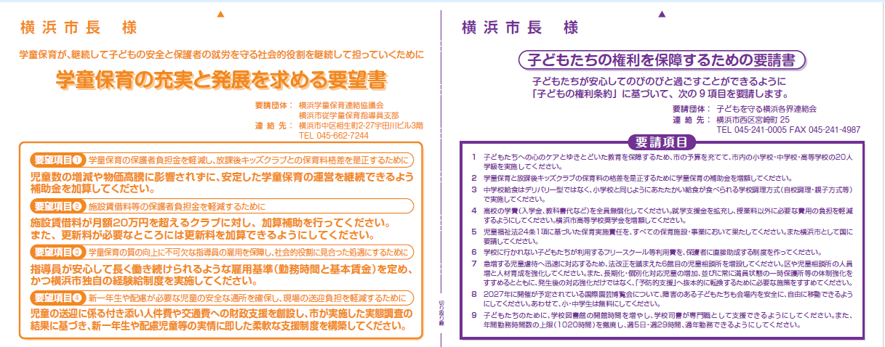

氏 名 | 住 所 | 氏 名 | 住 所

2026署名説明
